Структура вартості ее
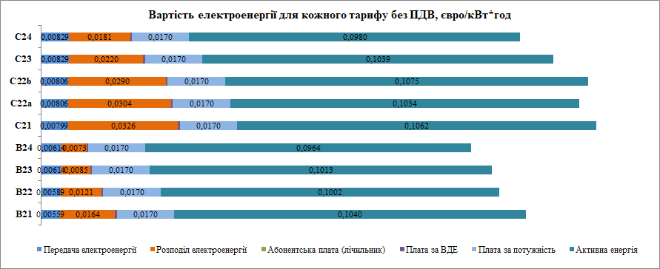
Розгорнута вартість електроенергі
Вартість електроенергії в PLN
Вартість електроенергії в €
Вартість електроенергії в євроцентів/кВт*год
 | Передача електроенергії | Розподіл електроенергії | Абонентська плата (лічильник) | Плата за ВДЕ | Плата за потужність | Активна енергія | Податок | ВСЬОГО за кВ*год
B21 | 5.04 | 14.78 | 0.003 | 0.443 | 15.34 | 93.83 | 29.77 | 159.20
В22 | 5.31 | 10.89 | 0.003 | 0.443 | 15.34 | 90.36 | 28.14 | 150.49
В23 | 5.54 | 7.66 | 0.003 | 0.443 | 15.34 | 91.35 | 27.68 | 148.01
В24 | 5.54 | 6.60 | 0.003 | 0.443 | 15.34 | 86.93 | 26.42 | 141.27
С21 | 7.20 | 29.42 | 0.002 | 0.443 | 15.34 | 95.81 | 34.09 | 182.30
С22а | 7.27 | 27.46 | 0.002 | 0.443 | 15.34 | 93.26 | 33.07 | 176.84
C22b | 7.27 | 26.13 | 0.002 | 0.443 | 15.34 | 96.92 | 33.60 | 179.71
С23 | 7.47 | 19.82 | 0.002 | 0.443 | 15.34 | 93.72 | 31.46 | 168.26
С24 | 7.47 | 16.32 | 0.002 | 0.443 | 15.34 | 88.36 | 29.43 | 157.36

Структура ее, %
Вартість електроенергії у %
 | B21 | В22 | С21 | С22а | C22b
Абонентська плата (лічильник) | 0.003% | 0.003% | 0.001% | 0.001% | 0.001%
Плата за ВДЕ | 0.34% | 0.36% | 0.30% | 0.31% | 0.30%
Передача електроенергії | 3.89% | 4.34% | 4.86% | 5.06% | 4.98%
Розподіл електроенергії | 11.42% | 8.90% | 19.85% | 19.10% | 17.89%
Плата за потужність | 11.85% | 12.53% | 10.35% | 10.67% | 10.50%
Активна енергія | 72.49% | 73.86% | 64.65% | 64.86% | 66.33%
Тариф В21
Тариф В22

Тариф С21
Тариф С22а
Тариф C22b

